Upload file lên github
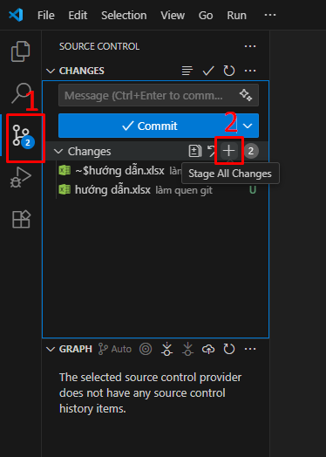
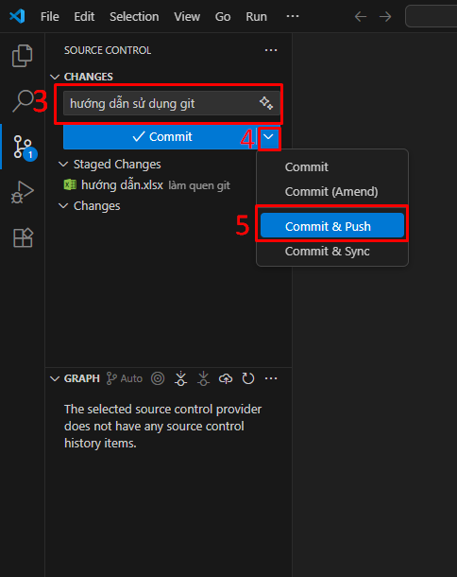
Cách 1: sử dụng các chức năng trên giao diện

